Cenário 1 - Login
Projeto: | Code{Six}
Codigo da Demanda | A-416
Analista: | João Vinícius Analista Desenvolvedor
Data : | 2019-05-29
Versão: | 00.00.001

Objetos | Local Git
usuario.js

Caso de Teste: | Testar o login do usuário

Pré-Requisitos:
Possuir cadastro

Logar no sistema

Id do TC | Cenário | Condição/Iteração com sistema | Massa de Teste | Esperado / Valor esperado | Print Screen da Tela Esperada | Status – Desenvolvimento | Status – Qualidade | PrintScreen Evidência
RF002-01-TC01 | Permitir o login no sistema utilizando usuario e senha | Abrir o site https://codesix.azurewebsites.net/, selecionar a opção LOGIN; digitar usuário no campo Usuario; ir para campo Senha | usuário = Igor | Permitir sair do campo Login sem mensagem de Erro | 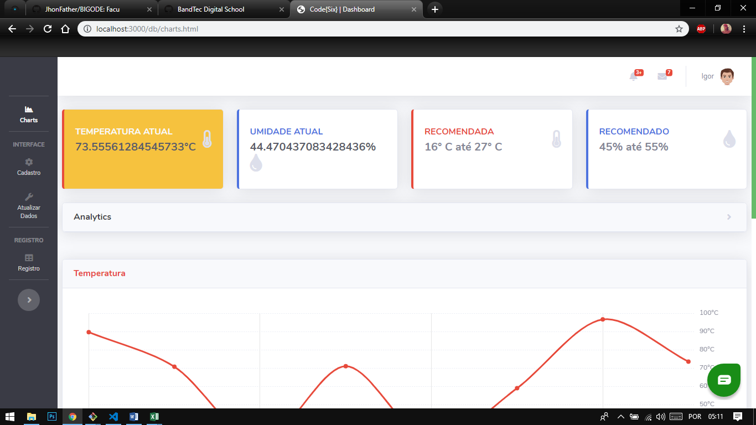 | OK | OK | N/A
RF002-01-TC02 | Permitir o login no sistema utilizando usuario e senha | Abrir o site https://codesix.azurewebsites.net/, selecionar a opção LOGIN; digitar o usuário no campo Usuario; ir para campo Senha | usuário = Igor | Exibir a mensagem de erro "Usuário ou senha incorretos"; voltar para campo Usuario | 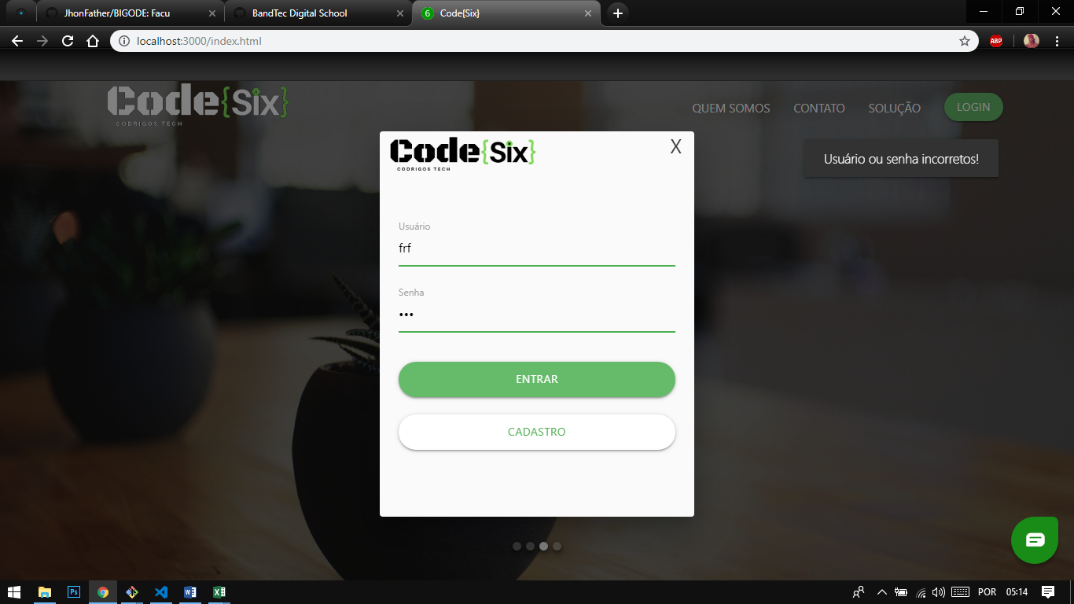 | OK | OK | N/A
RF002-01-TC03 | Permitir o login no sistema utilizando usuario e senha | Abrir o site https://codesix.azurewebsites.net/, selecionar a opção LOGIN; digitar o usuário no campo Usuario; ir para campo Senha | usuário = null/em branco | Exibir a mensagem de erro "Preencha todos os campos"; voltar para campo Usuario | 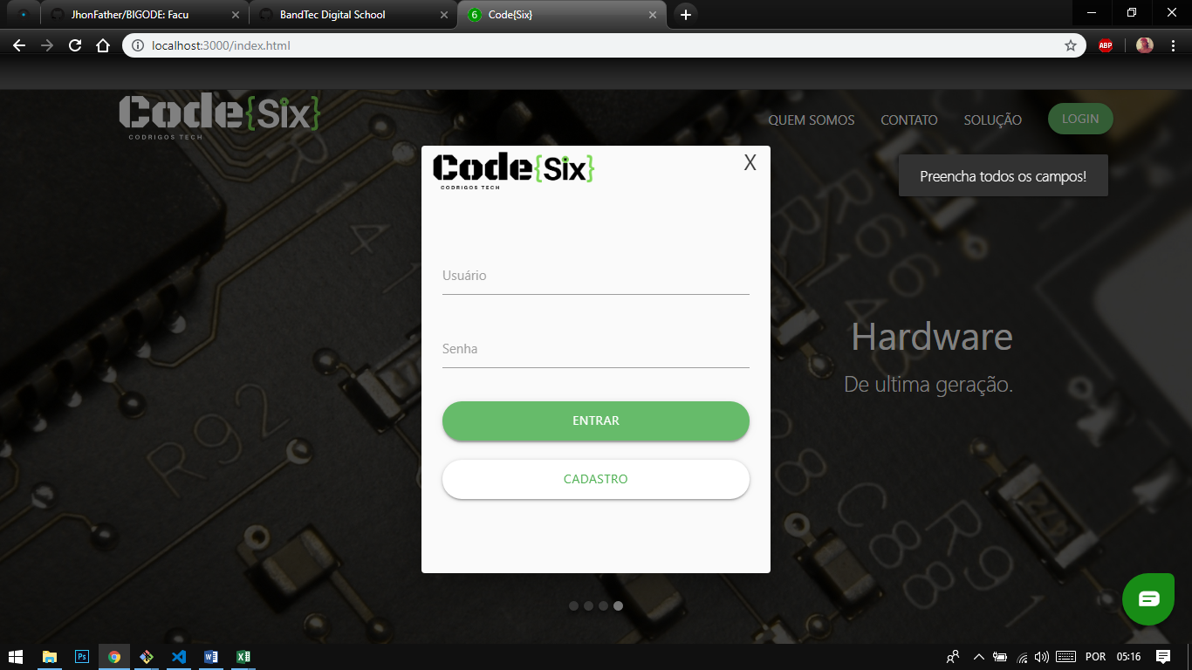 | OK | OK | N/A

Tester: | João Vinícius
Data de homologação: | 2019-05-29

Cenário 2 - Cadastro
Projeto: | Sensolutions
Codigo da Demanda | A-416
Analista: | João Vinícius Analista Desenvolvedor
Data : | 2019-05-29
Versão: | 00.00.001

Objetos | Local Git
usuario.js

Caso de Teste: | Testar o login do usuário

Pré-Requisitos:
Possuir cadastro

Logar no sistema

Id do TC | Cenário | Condição/Iteração com sistema | Massa de Teste | Esperado / Valor esperado | Print Screen da Tela Esperada | Status – Desenvolvimento | Status – Qualidade | PrintScreen Evidência
RF002-01-TC01 | Permitir o cadastro de um usuario utilizando campos validos | Abrir o site https://codesix.azurewebsites.net/, selecionar a opção LOGIN em seguida CADASTRO; preencher todos os campos | nome completo = jose da silva email=jose@gmail.com telefone=43987632 usuario=jose Senha = jose123 | Mensagem "cadastrado com sucesso" | 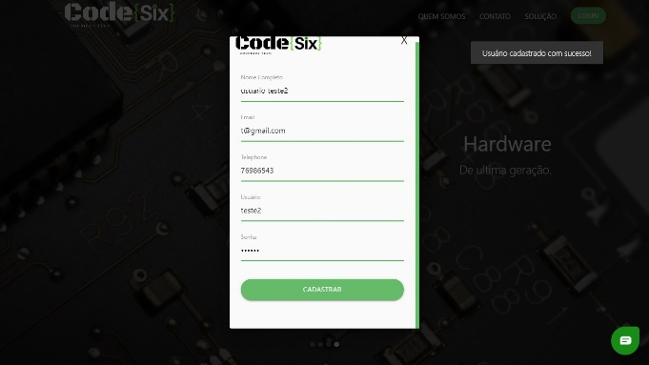 | OK | OK | OK
RF002-01-TC02 | Permitir o cadastro de um usuario utilizando campos validos | Abrir o site https://codesix.azurewebsites.net/, selecionar a opção LOGIN em seguida CADASTRO; preencher todos os campos | usuário = null/em branco | Exibir a mensagem de erro "Preencha todos os campos"; voltar para campo Usuario |  | PENDENTE | OK | OK

Tester: | João Vinícius
Data de homologação: | 2019-05-29

Cenário 3 - DashBoard
Projeto: | Sensolutions
Codigo da Demanda | A-416
Analista: | João Vinícius Analista Desenvolvedor
Data : | 2019-05-29
Versão: | 00.00.001

Objetos | Local Git
usuario.js

Caso de Teste: | Testar o login do usuário

Pré-Requisitos:
Possuir cadastro

Logar no sistema

Id do TC | Cenário | Condição/Iteração com sistema | Esperado / Valor esperado | Print Screen da Tela Esperada | Status – Desenvolvimento | Status – Qualidade | PrintScreen Evidência
RF002-01-TC01 | Permitir o visualizar os graficos | Abrir o dashboard , https://codesix.azurewebsites.net/charts.html | Atualizacao dos graficos em tempo real | 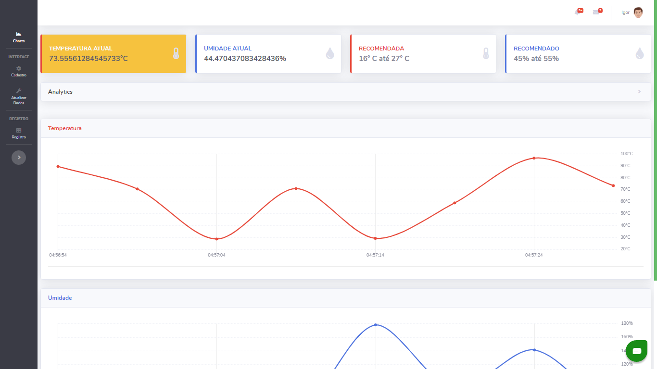 | OK | OK | N/A
RF002-01-TC02 | Permitir o visualizar os graficos | Abrir o dashboard , https://codesix.azurewebsites.net/charts.html | Visualisar o Analytcs | 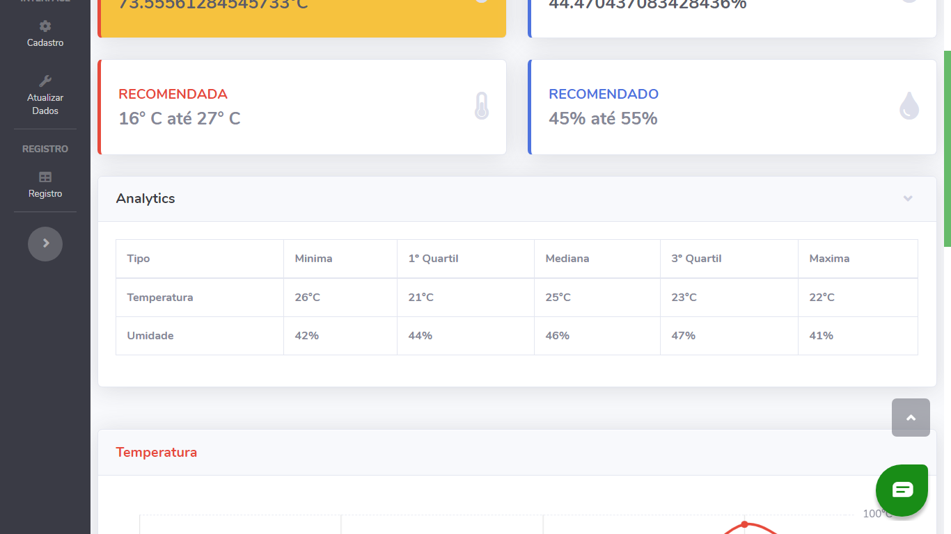 | OK | OK | N/A
RF002-01-TC03 | Permitir o visualizar os graficos | Abrir o dashboard , https://codesix.azurewebsites.net/charts.html | Buscar Usuarios Cadastrados |  | Pendente | N/A | N/A

Tester: | João Vinícius
Data de homologação: | 2019-05-29

